Sheet3
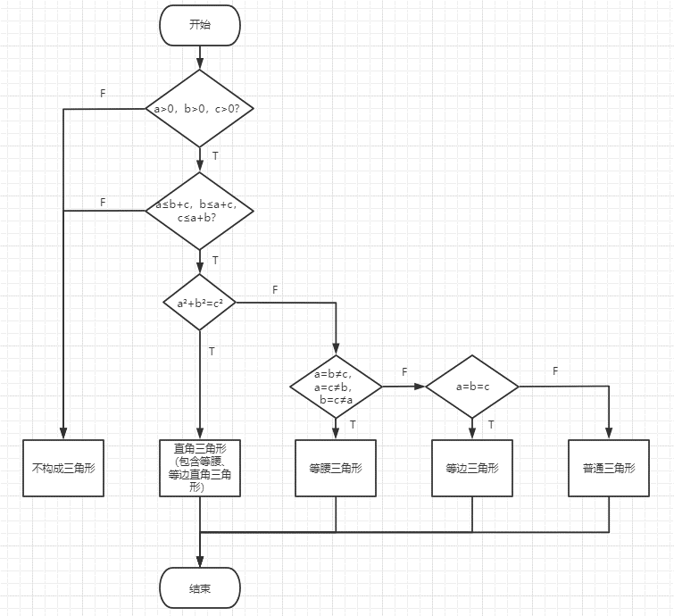

用例设计 | 测试数据据 | 覆盖路径
构成直角三角形 | a=3，b=4，c=5 | TTT
构成等腰三角形 | a=3，b=3，c=5 | TTFT
构成等边三角形 | a=6，b=6，c=6 | TTFFT
构成普通三角形 | a=3，b=5，c=6 | TTFFF
不构成三角形 | a≤0 | F
不构成三角形 | a>b+c | TF

 |  |  | 用例设计 | 测试数据 | 覆盖路径
 |  |  | 直接下单购买 |  | F
 |  |  | 购物车下单 |  | T

